상품제안서
세인트프로 stpro_M6_701 | 상품코드: F25085

 |  |  |  |  |  |  | 02-412-0044 | www.easy1.co.kr
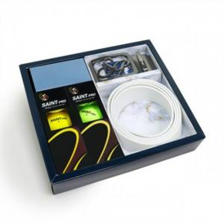

【상세/제작정보】

【인쇄/포장옵션】 | 풀칼라 / 포장지포장

【공급단가】 | 수량 | 50~ | 100~ | 500~ | 1,000~ | 2,000~
*VAT별도 | 단가 | 52,800원 | 51,920원 | 50,600원 | 49,720원 | 48,400원

【상품 URL】 | http://www.easy1.co.kr/src/goods_detail.php?gdno=25085

